FX USD-CAD
 | DATE | RATE

1 | 2014-01-01 | 1.09484545
2 | 2014-02-01 | 1.10606316
3 | 2014-03-01 | 1.11068571
4 | 2014-04-01 | 1.09901905
5 | 2014-05-01 | 1.08885238
6 | 2014-06-01 | 1.08258095
7 | 2014-07-01 | 1.07404091
8 | 2014-08-01 | 1.092195
9 | 2014-09-01 | 1.10135238
10 | 2014-10-01 | 1.12166818
11 | 2014-11-01 | 1.13315263
12 | 2014-12-01 | 1.15361429
13 | 2015-01-01 | 1.21231429
14 | 2015-02-01 | 1.24988421
15 | 2015-03-01 | 1.26120455
16 | 2015-04-01 | 1.23307619
17 | 2015-05-01 | 1.218475
18 | 2015-06-01 | 1.23576364
19 | 2015-07-01 | 1.28642727
20 | 2015-08-01 | 1.31432 | moyenne sept 14 -août 2015 | 1.2101043858
21 | 2015-09-01 | 1.32664762
22 | 2015-10-01 | 1.30730476
23 | 2015-11-01 | 1.32751
24 | 2015-12-01 | 1.37035238
25 | 2016-01-01 | 1.42255
26 | 2016-02-01 | 1.37884
27 | 2016-03-01 | 1.32104091
28 | 2016-04-01 | 1.2817619
29 | 2016-05-01 | 1.29425238
30 | 2016-06-01 | 1.2887
31 | 2016-07-01 | 1.304575
32 | 2016-08-01 | 1.29932273 | moyenne sept 15-août 2016 | 1.3269048067
33 | 2016-09-01 | 1.31023333
34 | 2016-10-01 | 1.325305
35 | 2016-11-01 | 1.34399048
36 | 2016-12-01 | 1.333565
37 | 2017-01-01 | 1.31959524
38 | 2017-02-01 | 1.31094211
39 | 2017-03-01 | 1.33834783
40 | 2017-04-01 | 1.34435789
41 | 2017-05-01 | 1.3607
42 | 2017-06-01 | 1.3298
43 | 2017-07-01 | 1.2689
44 | 2017-08-01 | 1.2605 | moyenne sept 16-août 2017 | 1.32051974
45 | 2017-09-01 | 1.2283
46 | 2017-10-01 | 1.2605
47 | 2017-11-01 | 1.2769
48 | 2017-12-01 | 1.2771
49 | 2018-01-01 | 1.2427
50 | 2018-02-01 | 1.2586
51 | 2018-03-01 | 1.2932
52 | 2018-04-01 | 1.2733
53 | 2018-05-01 | 1.2873
54 | 2018-06-01 | 1.3129
55 | 2018-07-01 | 1.313
56 | 2018-08-01 | 1.3041 | moyenne sept 17-août 2018 | 1.277325
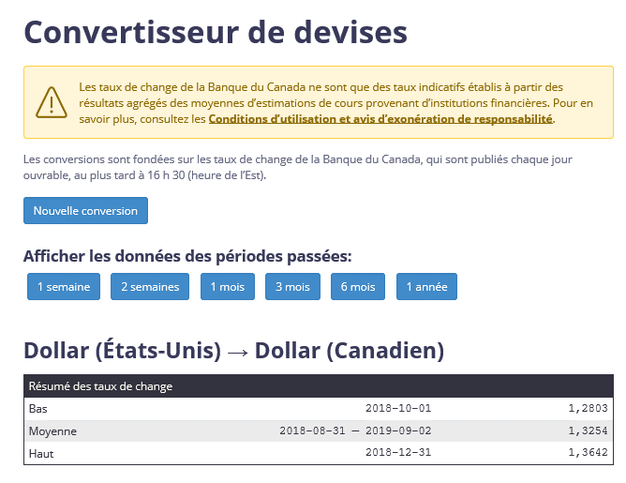

 |  |  |  |  | 1.3254 | moyenne sep 2018 - août 2019

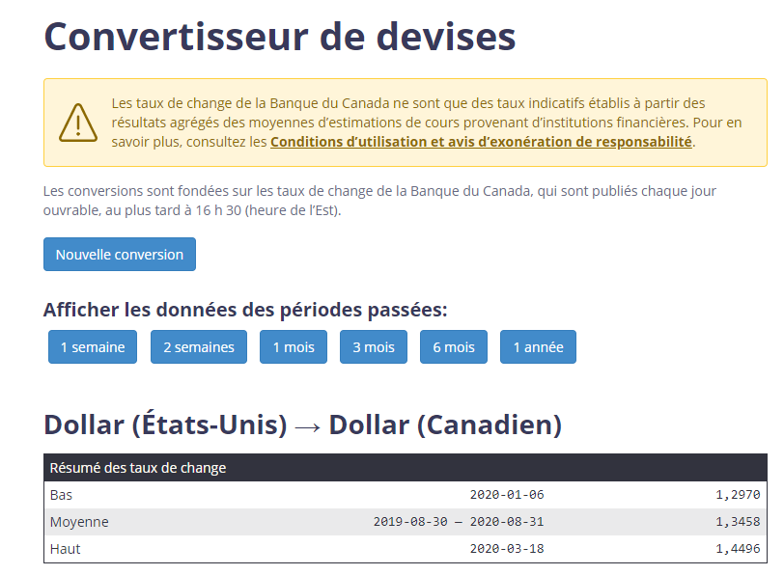

 |  |  |  |  | 1.3458 | moyenne sep 2019 - août 2020 (date inscrite du 30 août puisque le 1er septembre était une journée non ouvrable)

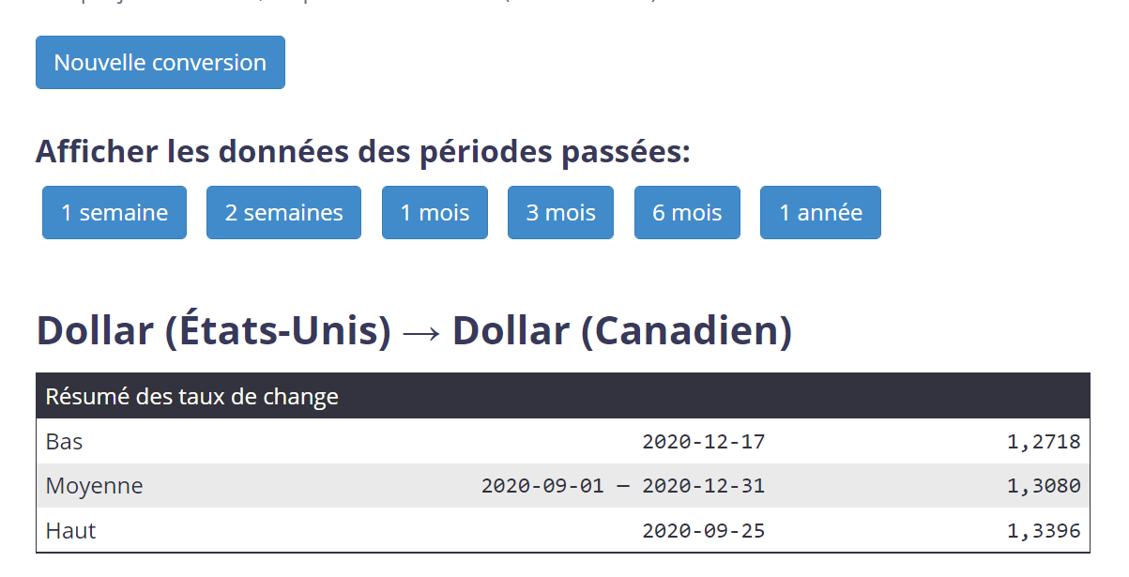

 |  |  |  |  | 1.308

 |  |  |  |  | 1.2535

 |  |  |  |  | 1.3497

 |  |  |  |  | 1.3696 | Taux moyen 2024

 |  |  |  |  | 1.4389 | Taux de clôture

FX EUR-CAD
 | DATE | RATE

1 | 2017-01-01 | 1.4028
2 | 2017-02-01 | 1.3951
3 | 2017-03-01 | 1.4307
4 | 2017-04-01 | 1.4406
5 | 2017-05-01 | 1.5029
6 | 2017-06-01 | 1.494
7 | 2017-07-01 | 1.4628
8 | 2017-08-01 | 1.489
9 | 2017-09-01 | 1.463
10 | 2017-10-01 | 1.4816
11 | 2017-11-01 | 1.5
12 | 2017-12-01 | 1.5111
13 | 2018-01-01 | 1.5165
14 | 2018-02-01 | 1.5533
15 | 2018-03-01 | 1.595
16 | 2018-04-01 | 1.5628
17 | 2018-05-01 | 1.5212
18 | 2018-06-01 | 1.5329
19 | 2018-07-01 | 1.5347
20 | 2018-08-01 | 1.5059 | Moyenne sept 2017-août 2018 | 1.5231666667
21 | 2018-09-01 | 1.5207
22 | 2018-10-01 | 1.4941
23 | 2018-11-01 | 1
24 | 2018-12-01 | 1
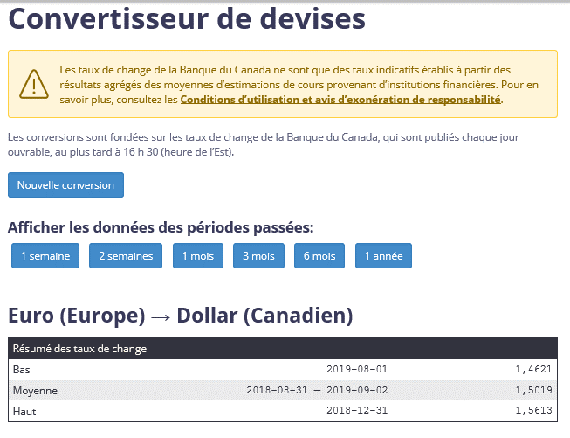

 |  |  |  |  | 1.5019 | moyenne sept 2018 - aout 2019

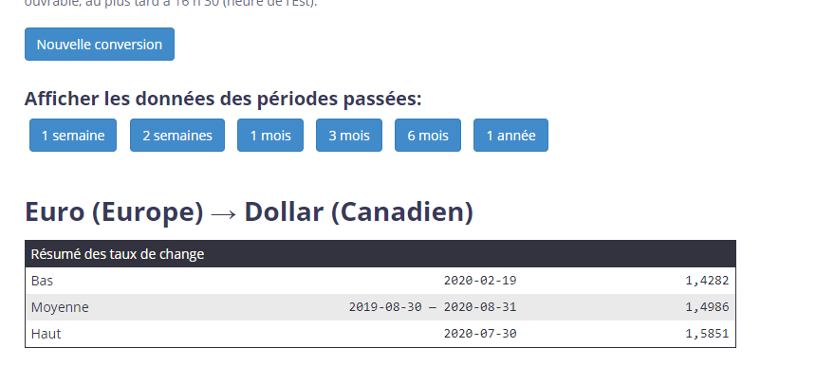

 |  |  |  |  | 1.4986 | moyenne sept 2019 - aout 2020

 |  |  |  |  |  | 1.5009 | moyenne sept 2020 - décembre 2021

 |  |  |  |  |  | 1.4817

EXT_Extension WPs 2024

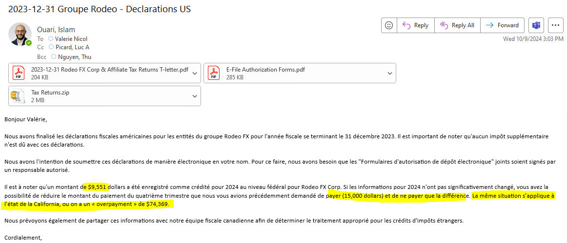
Pour les fins du calcul FAPI 2024
Sans buffer |  | 35,818 |  | 573

KPMG Extension Calculation |  |  |  | CA |  | No filing required for Michigan, although they have an employee this year. Corporations with less than $350,000 of apportioned gross receipts or less than $100 in liability are not required to file or pay the CIT.
 |  |  |  | FX FA_2 Corp | FX Inc.
Taxable Income before state taxes |  | 170,783 | Federal Taxable Income | 170,783 | 2,210,247
State Tax Deduction |  | 215 | Section 179 Addback + Bonus | - | -
 |  |  | Adj. Federal Taxable Income | 170,783 | 2,210,247
Taxable income |  | 170,569 | Appt % (PY) | 3.79%
 |  |  | State TI | 90,308 | -
Tax Rate |  | 21.00% | Tax rate | 8.84% | 0.00%
 |  |  | Income tax | 7,983 | -
Estimated tax liability (10% buffer) |  | 39,400 | Franchise / Net worth | - | -
 |  |  | Estimated tax liability (10%buffer) | 8,782 | -
Q1 Payment |  | 15,000 |  |  |  |  | 2023 CA Return
Q2 Payment |  |  | Payments |  |  |  | Average % | Relative % |  | Income Apportioned
Q3 Payment |  |  | Q1 Payment | 32,400 |  |  | 0.1021% | 2.691943% | 4,940 | 7,208
Q4 Payment |  |  | Q2 Payment |  |  |  | 3.6907% | 96.223812% | 176,587 | 260,560
PY Overpayment |  | 9,551 | Q3 Payment |  |  |  | 3.7928% | 98.915755% | 183,517 | 267,768
Total Payments |  | 24,551 | Q4 Payment
 |  |  | PY Overpayment | 74,369
Tax due or (O/P) |  | 14,849 | Total Payments | 106,769 | -
Payment to make |  | 14,900
 |  |  | Tax due or (O/P) | (97,987) | -
2025 Estimates |  | 40,000.00
2025 Tax Due |  |  | Payment to make

Q1 | 2025-04-15 | 10,000
Q2 | 2025-06-16 | 10,000
Q3 | 2025-09-15 | 10,000 | Voucher Required | No | No
Q4 | 2025-12-15 | 10,000
 |  |  | EFT Requirement | No | No
 |  |  |  | Automatic Extension | Automatic Extension

 |  |  | 2025 California Estimates |  | 10,000.00

 |  |  | Q1 | 2025-04-15 | $-
 |  |  | Q2 | 2025-06-16 | $-
 |  |  | Q3 | 2025-09-15
 |  |  | Q4 | 2025-12-15 | $-

M1_FA_2 Corp 2024
FA_2 Corp
Reconciliation of Net Income (Loss) per Book with Income per Return
For the Year Ended 12/31/2024

 | Line |  | M1 ADJUSTMENTS
 | num | Ref | CY | Ref | PY
NET INCOME/(LOSS) PER BOOKS | 1 | A5.1 | 114,775 | PY | 145,216
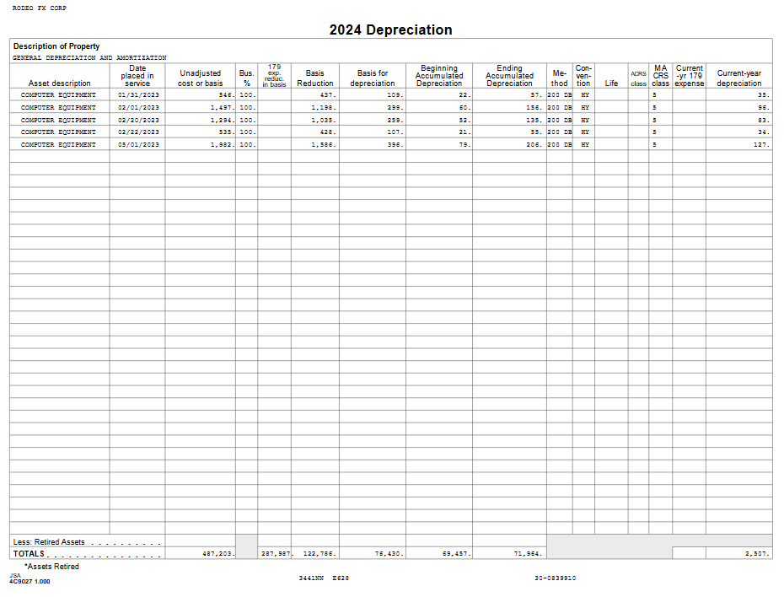
FEDERAL INCOME TAX | 2 | A5.1 | 38,258 | PY | 48,405

EXCESS OF CAPITAL LOSSES OVER CAPITAL GAINS | 3

INCOME SUBJECT TO TAX NOT RECORDED ON BOOK | 4
Tax Gain/Loss on Disposition of Assets
Other:

EXPENSES RECORDED ON BOOKS NOT DEDUCTED ON RETURN | 5
Depreciation - Book |  | A5.1 | 50,428 | PY | 36,410
Amortization - Book |  | A5.1 | 576 |  | 823
Contributions
Meal and Entertainment |  | A5.1 | 2,625
Bad Debts
Penalties |  | A5.1 |  | PY | 35
Unrealized Foreign Exchange Loss |  | A5.1 |  | PY
Prepaid Expenses - PY |  | A5.1 | 52,968 | PY | 39,650
Organizational Expenditures - Book
Deferred Free Rent - CY
Accrued Vacation - CY |  | A5.1 | 96,666 | PY | 97,677
Accrued Bonus - CY |  | A5.1 | 112,500 | PY | 112,500
Accrued Salaries - CY |  | A5.1 | 2,925
Accrued Officer's Compensation - CY |  |  | 8,143
Accrued Benefits - CY |  | A5.1 |  | PY
Workers Compensation - CY
Others

TOTAL OF LINES 1 - 5 | 6 |  | 479,865 |  | 480,717

INCOME RECORDED ON BOOKS NOT INCLUDED ON RETURN | 7
Book Gain/Loss on Disposition of Assets
Other: Unrealized Foreign Exchange Gain CY |  |  |  |  | 227

DEDUCTIONS ON RETURN NOT CHARGED AGAINST BOOK INCOME | 8
Depreciation - Tax |  | A5.1 | 55,356 | PY | 35,572
Amortization - Tax |  | A5.1 | 2,673 | PY | 2,693
State Taxes |  |  |  | PY | 800
Realized Foreign Exchange Loss
Prepaid Expenses - CY |  | PY | 40,876 | PY | 52,968
Organizational Expenditures - Tax
Deferred Free Rent - CY
Accrued Vacation - PY |  | PY | 97,677 | PY | 59,016
Accrued Bonus - PY |  | PY | 112,500 | PY | 112,500 | 10,057
Accrued Salaries - PY
Accrued Officer's Compensation - PY
Accrued Benefits - PY |  | PY | - |  | 1,967
Accrued Group Insurance - PY
Workers Compensation - PY
Accrued Group Insurance - PY |  | PY | - |  | 227
Others: Unrealized FX Loss - PY |  |  |  |  |  | Note 1

TOTAL OF LINES 7 - 8 | 9 |  | 309,082 |  | 265,970

INCOME | 10 |  | 170,783 |  | 214,747

Enter in the shaded cells only

